关系图
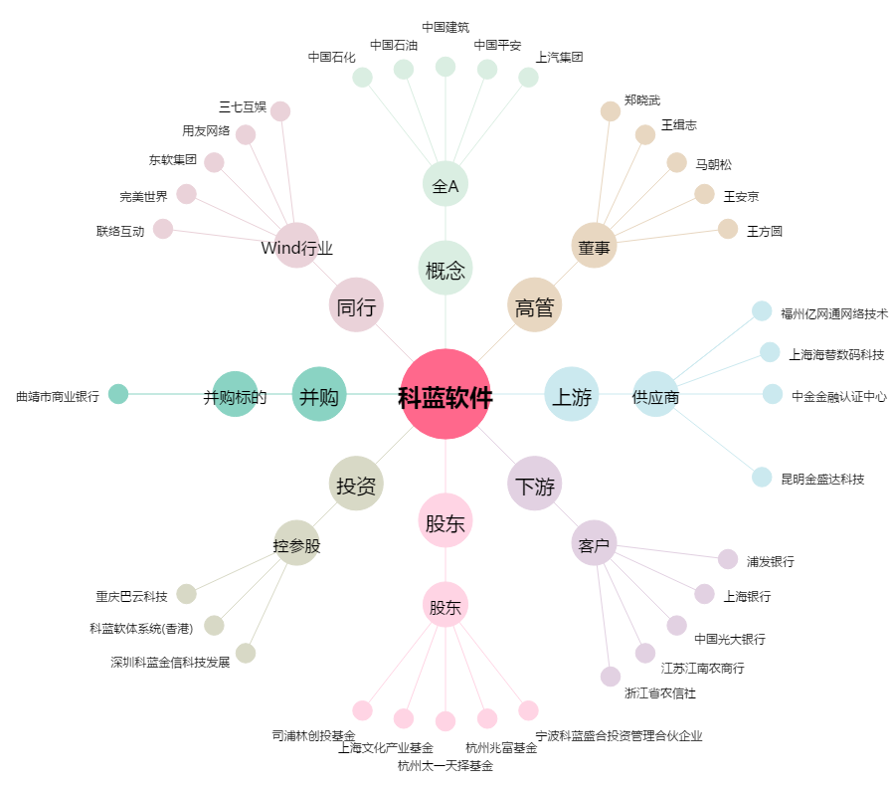
科蓝软件[300663.SZ] - 关系概览图

